프로젝트일정 총괄표
...
NO. | 프로젝트명 | 개발구분 | 시작일 | 종료일 | 계획완료율 | 진행율 | 개발현황
3 | 항만용 AGV충전기 | 제품규격 | 2026-01-01 | 2026-01-23 | 1 | 42% | 위험
 |  | 제품개발 |  |  | 1
 |  | 시제품제작 |  |  | 1 |  | 위험
4 | RT트레인 개발 | 제품규격 |  |  | 1 |  | 위험
 |  | 제품개발 |  |  | 1 |  | 위험
 |  | 시제품제작 |  |  | 1 |  | 위험
5 | 친환경선박인증 | 제품규격 |  |  | 1 |  | 위험
 |  | 제품개발 |  |  | 1 |  | 위험
 |  | 시제품제작 |  |  | 1 |  | 위험

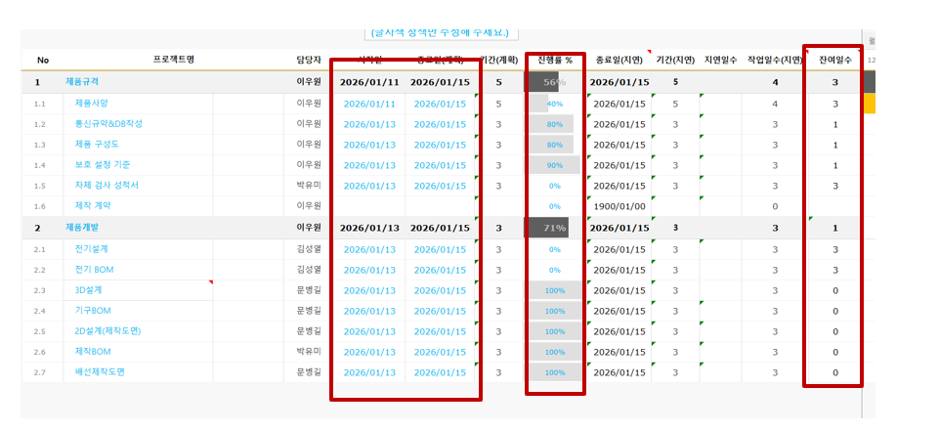
프로젝트일정 총괄표는 프로젝트 일정을 한눈에 보기 위함임
각 프로젝트별 일정표는 세부 일정 관리를 위한 일정표이며 시작일 종료일 기준으로 진행률을 확인할 수 있습니다.
기간지연부분은 잔여일수로 확인가능합니다.

1.킨트_SS_BAP
프로젝트 일정 - 농약 살포기 BAP

 | 현재일자 | 2026-02-12 |  | 프로젝트 담당자 | 김미성 |  | 일정표 간격(day)

 | 시작요일 | 월요일 |  | 시작일 | 2026-01-11 |  | 1 | 0
(글자색 청색만 수정해 주세요.)
...
No | 프로젝트명 |  | 담당자 | 시작일 | 종료일(계획) | 기간(계획) | 진행률 % | 종료일(지연) | 기간(지연) | 지연일수 | 작업일수(지연)
1 | 제품규격 |  | 이우원 | 2026-01-11 | 2026-02-05 | 26 | 60% | 2026-02-05 | 26 |  | 19
1.1 | 제품사양 |  | 이우원 | 2026-01-11 | 2026-01-15 | 5 | 100% | 2026-01-15 | 5 |  | 4
1.2 | 통신규약&DB작성 |  | 이우원 | 2026-01-13 | 2026-01-15 | 3 | 100% | 2026-01-15 | 3 |  | 3
1.3 | 제품 구성도 |  | 이우원 | 2026-01-13 | 2026-01-15 | 3 | 50% | 2026-01-15 | 3 |  | 3
1.4 | 보호 설정 기준 |  | 이우원 | 2026-01-13 | 2026-01-15 | 3 | 100% | 2026-01-15 | 3 |  | 3
1.5 | 자체 검사 성적서 |  | 박성호,이우원 | 2026-01-30 | 2026-02-05 | 7 | 0% | 2026-02-05 | 7 |  | 5
1.6 | 제작 계약 |  | 김미성,이휘 |  |  |  | 0% | 0 |  |  | 0
2 | 제품개발 |  | 문병길,김성열 | 2026-01-09 | 2026-02-19 | 42 | 28% | 2026-01-30 | 22 |  | 16
2.1 | 전장설계 및 BOM |  | 김성열 | 2026-01-13 | 2026-01-15 | 3 | 100% | 2026-01-15 | 3 |  | 3
...

2.10kWFC_배터리팩
프로젝트 일정 - 10KWFC_배터리팩

 | 현재일자 | 2026-02-12 |  | 프로젝트 담당자 | 문병길 |  | 일정표 간격(day)

 | 시작요일 | 월요일 |  | 시작일 | 2025-10-01 |  | 1 | 0
(글자색 청색만 수정해 주세요.)
...
No | 프로젝트명 |  | 담당자 | 시작일 | 종료일(계획) | 기간(계획) | 진행률 % | 종료일(지연) | 기간(지연) | 지연일수 | 작업일수(지연)
1 | 제품규격 | 이슈 번호 | 이우원 | 2025-12-24 | 2026-03-02 | 69 | 91% | 2026-03-02 | 69 |  | 49
1.1 | 제품사양 |  | 이우원 | 2025-12-24 | 2026-01-06 | 10 | 100% | 2026-01-06 | 0
1.2 | 통신규약 & DB작성 |  | 이우원 | 2025-12-24 | 2026-01-06 | 10 | 100% | 2026-01-06 | 0
1.3 | 제품 구성도 |  | 이우원 | 2025-12-24 | 2026-01-06 | 10 | 100% | 2026-01-06 | 0
1.4 | Part list |  | 이우원 | 2025-12-24 | 2026-01-06 | 10 | 100% | 2026-01-06 | 0
1.5 | 보호설정기준 |  | 이우원 | 2025-12-24 | 2026-01-06 | 10 | 100% | 2026-01-06 | 0
1.6 | 완료 보고서 |  | 이우원 | 2026-02-24 | 2026-03-02 | 5 | 0% | 2026-03-02 | 0
2 | 제품개발 |  | 김성열 | 2025-12-24 | 2026-01-16 | 24 | 76% | 2026-01-16 | 24 |  | 18
2.1 | 전기설계 및 BOM |  | 김성열 | 2025-12-24 | 2026-01-06 | 10 | 50% | 2026-01-06 | 14
...

4.수소이동형발전기
프로젝트 일정 - RT 트레인

 | 현재일자 | 2026-02-12 |  | 프로젝트 담당자 | 김성열 |  | 일정표 간격(day)

 | 시작요일 | 월요일 |  | 시작일 | 2026-03-01 |  | 1 | 0
(글자색 청색만 수정해 주세요.)
...
No | 프로젝트명 |  | 담당자 | 시작일 | 종료일(계획) | 기간(계획) | 진행률 % | 종료일(지연) | 기간(지연) | 지연일수 | 작업일수(지연)
1 | 제품규격 |  | 이우원 | 0 | 0 |  |  | 0 | 1 |  | 0
1.1 | 제품사양 |  |  |  |  |  | 0% | 0 |  |  | 0
1.2 | 통신규약&DB작성 |  |  |  |  |  | 0% | 0 |  |  | 0
1.3 | 제품 구성도 |  |  |  |  |  | 0% | 0 |  |  | 0
1.4 | Part list |  |  |  |  |  | 0% | 0 |  |  | 0
1.5 | 보호 설정기준 |  |  |  |  |  | 0% | 0 |  |  | 0
1.6 | 자체 검사 성적서 |  |  |  |  |  | 0% | 0 |  |  | 0
1.7 | 제작 메뉴얼 |  |  |  |  |  | 0% | 0 |  |  | 0
2 | 제품개발 |  | 이우원 | 0 | 0 |  |  | 0 | 1 |  | 0
...

3.항만용AGV충전기
프로젝트 일정 - 항만용AGV충전기

 | 현재일자 | 2026-02-12 |  | 프로젝트 담당자 | 이우원 |  | 일정표 간격(day)

 | 시작요일 | 월요일 |  | 시작일 | 2026-01-01 |  | 1 | 0
(글자색 청색만 수정해 주세요.)
...
No | 프로젝트명 |  | 담당자 | 시작일 | 종료일(계획) | 기간(계획) | 진행률 % | 종료일(지연) | 기간(지연) | 지연일수 | 작업일수(지연)
1 | 제품규격 |  | 이우원 | 2026-01-01 | 2026-01-23 | 23 | 42% | 2026-01-23 | 23 |  | 17
1.1 | 제품사양 |  | 이우원 |  |  |  | 0% | 0 |  |  | 0
1.2 | 통신규약&DB작성 |  | 이우원 | 2026-01-01 | 2026-01-20 | 20 | 50% | 2026-01-20 | 20 |  | 14
1.3 | 제품 구성도 |  | 이우원 | 2026-01-11 | 2026-01-23 | 13 | 30% | 2026-01-23 | 13 |  | 10
1.4 | Part list |  | 이우원 |  |  |  | 0% | 0 |  |  | 0
1.5 | 보호 설정기준 |  | 박유미 |  |  |  | 0% | 0 |  |  | 0
1.6 | 자체 검사 성적서 |  | 박유미 |  |  |  | 0% | 0 |  |  | 0
1.7 | 제작 메뉴얼 |  | 이우원 |  |  |  | 0% | 0 |  |  | 0
2 | 제품개발 |  | 이우원 | 0 | 0 |  |  | 0 | 1 |  | 0
...

5.친환경선박인증
프로젝트 일정 - 친환경 선박인증

 | 현재일자 | 2026-02-12 |  | 프로젝트 담당자 | 이우원 |  | 일정표 간격(day)

 | 시작요일 | 월요일 |  | 시작일 | 2026-01-01 |  | 1 | 0
(글자색 청색만 수정해 주세요.)
...
No | 프로젝트명 |  | 담당자 | 시작일 | 종료일(계획) | 기간(계획) | 진행률 % | 종료일(지연) | 기간(지연) | 지연일수 | 작업일수(지연)
1 | 제품규격 |  | 이우원 | 0 | 0 |  |  | 0 | 1 |  | 0
1.1 | 제품사양 |  |  |  |  |  | 0% | 0 |  |  | 0
1.2 | 통신규약&DB작성 |  |  |  |  |  | 0% | 0 |  |  | 0
1.3 | 제품 구성도 |  |  |  |  |  | 0% | 0 |  |  | 0
1.4 | Part list |  |  |  |  |  | 0% | 0 |  |  | 0
1.5 | 보호 설정기준 |  |  |  |  |  | 0% | 0 |  |  | 0
1.6 | 자체 검사 성적서 |  |  |  |  |  | 0% | 0 |  |  | 0
1.7 | 제작 메뉴얼 |  |  |  |  |  | 0% | 0 |  |  | 0
2 | 제품개발 |  | 이우원 | 0 | 0 |  |  | 0 | 1 |  | 0
...

6.RT크레인
프로젝트 일정 - 친환경 선박인증

 | 현재일자 | 2026-02-12 |  | 프로젝트 담당자 | 이우원 |  | 일정표 간격(day)

 | 시작요일 | 월요일 |  | 시작일 | 2026-03-01 |  | 1 | 0
(글자색 청색만 수정해 주세요.)
...
No | 프로젝트명 |  | 담당자 | 시작일 | 종료일(계획) | 기간(계획) | 진행률 % | 종료일(지연) | 기간(지연) | 지연일수 | 작업일수(지연)
1 | 제품규격 |  | 이우원 | 0 | 0 |  |  | 0 | 1 |  | 0
1.1 | 제품사양 |  |  |  |  |  | 0% | 0 |  |  | 0
1.2 | 통신규약&DB작성 |  |  |  |  |  | 0% | 0 |  |  | 0
1.3 | 제품 구성도 |  |  |  |  |  | 0% | 0 |  |  | 0
1.4 | Part list |  |  |  |  |  | 0% | 0 |  |  | 0
1.5 | 보호 설정기준 |  |  |  |  |  | 0% | 0 |  |  | 0
1.6 | 자체 검사 성적서 |  |  |  |  |  | 0% | 0 |  |  | 0
1.7 | 제작 메뉴얼 |  |  |  |  |  | 0% | 0 |  |  | 0
2 | 제품개발 |  | 이우원 | 0 | 0 |  |  | 0 | 1 |  | 0
...

